extern - Bewertungstabelle ISIS
Vorname | Nachname | E-Mail-Adresse | Gruppe | Aufgabe: Projektbericht (Punkte) | Aufgabe: Präsentation (Punkte) | Aufgabe: Lernjournal (Punkte) | Gesamtpunkte | Note
 |  |  | A | 39.62 | #N/A | 38.00 | #N/A | #N/A
 |  |  | A | 39.62 | #N/A | 38.00 | #N/A | #N/A
Diese Tabelle enthät die Teilnmehmerinnennamen (INPUT) und dient auch später zum Upload der Ergebnisse auf ISIS (OUTPUT)
Man bekommt sie auf ISIS -> Setup für Bweertungen -> Export -> Nur die richtigen Komponeten (Lernjournal, Projektbericht, Präsentation auswählen).
Dann die Spalten A-E aus der runtergeladenen Datei hierher kopieren.
 |  |  | A | 39.62 | #N/A | 38.00 | #N/A | #N/A
 |  |  | A | 39.62 | #N/A | 38.00 | #N/A | #N/A
 |  |  | A | 39.62 | #N/A | 38.00 | #N/A | #N/A
 |  |  | A | 39.62 | #N/A | 38.00 | #N/A | #N/A
 |  |  | #N/A | #N/A | #N/A | 38.00 | #N/A | #N/A
 |  |  | #N/A | #N/A | #N/A | 38.00 | #N/A | #N/A
 |  |  | #N/A | #N/A | #N/A | 38.00 | #N/A | #N/A
 |  |  | #N/A | #N/A | #N/A | 38.00 | #N/A | #N/A
 |  |  | #N/A | #N/A | #N/A | 38.00 | #N/A | #N/A
 |  |  | #N/A | #N/A | #N/A | 38.00 | #N/A | #N/A
 |  |  | #N/A | #N/A | #N/A | 38.00 | #N/A | #N/A
 |  |  | #N/A | #N/A | #N/A | 38.00 | #N/A | #N/A
 |  |  | #N/A | #N/A | #N/A | 38.00 | #N/A | #N/A
 |  |  | #N/A | #N/A | #N/A | 38.00 | #N/A | #N/A
 |  |  | #N/A | #N/A | #N/A | 38.00 | #N/A | #N/A
 |  |  | #N/A | #N/A | #N/A | 38.00 | #N/A | #N/A
 |  |  | #N/A | #N/A | #N/A | 38.00 | #N/A | #N/A
 |  |  | #N/A | #N/A | #N/A | 38.00 | #N/A | #N/A
 |  |  | #N/A | #N/A | #N/A | 38.00 | #N/A | #N/A
 |  |  | #N/A | #N/A | #N/A | 38.00 | #N/A | #N/A
 |  |  | #N/A | #N/A | #N/A | 38.00 | #N/A | #N/A
 |  |  | #N/A | #N/A | #N/A | 38.00 | #N/A | #N/A | x
 |  |  | #N/A | #N/A | #N/A | 38.00 | #N/A | #N/A
 |  |  | #N/A | #N/A | #N/A | 38.00 | #N/A | #N/A | x
 |  |  | #N/A | #N/A | #N/A | 38.00 | #N/A | #N/A
 |  |  | #N/A | #N/A | #N/A | 38.00 | #N/A | #N/A
 |  |  | #N/A | #N/A | #N/A | 38.00 | #N/A | #N/A
 |  |  | #N/A | #N/A | #N/A | 38.00 | #N/A | #N/A | x | Ist durch das Aufrunden der Lernjournalpunkte eine Note besser gerutscht
 |  |  | #N/A | #N/A | #N/A | 38.00 | #N/A | #N/A | x
 |  |  | #N/A | #N/A | #N/A | 38.00 | #N/A | #N/A
 |  |  | #N/A | #N/A | #N/A | 38.00 | #N/A | #N/A
 |  |  | #N/A | #N/A | #N/A | 38.00 | #N/A | #N/A
 |  |  | #N/A | #N/A | #N/A | 38.00 | #N/A | #N/A
 |  |  | #N/A | #N/A | #N/A | 38.00 | #N/A | #N/A
 |  |  | #N/A | #N/A | #N/A | 38.00 | #N/A | #N/A
 |  |  | #N/A | #N/A | #N/A | 38.00 | #N/A | #N/A | x
 |  |  | #N/A | #N/A | #N/A | 38.00 | #N/A | #N/A
 |  |  | #N/A | #N/A | #N/A | 38.00 | #N/A | #N/A
 |  |  | #N/A | #N/A | #N/A | 38.00 | #N/A | #N/A
 |  |  | #N/A | #N/A | #N/A | 38.00 | #N/A | #N/A
 |  |  | #N/A | #N/A | #N/A | 38.00 | #N/A | #N/A
 |  |  | #N/A | #N/A | #N/A | 38.00 | #N/A | #N/A
 |  |  | #N/A | #N/A | #N/A | 38.00 | #N/A | #N/A | x
 |  |  | #N/A | #N/A | #N/A | 38.00 | #N/A | #N/A

 |  |  |  |  | #N/A | 0 | #N/A | #N/A

extern - Gruppenzuordnung
Diese Tabelle erstelle ich semi-manuell, indem ich jede Gruppe runterlade und die Teilnehmer rein kopiere.
Vorname | Nachname | E-Mail-Adresse | Gruppe
 |  |  | A
 |  |  | A
 |  |  | A
 |  |  | A
 |  |  | A
 |  |  | A
 |  |  | B
 |  |  | B
 |  |  | B
 |  |  | B
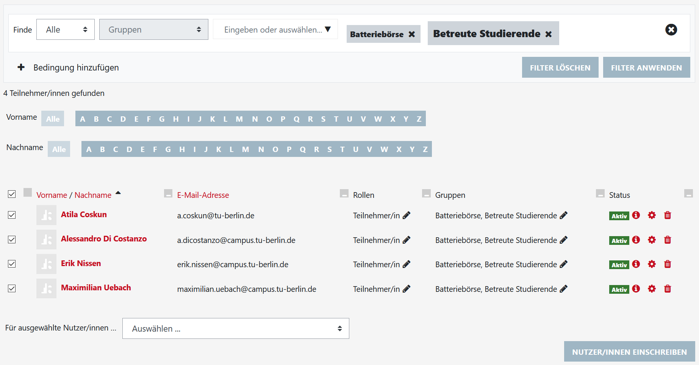
 |  |  | B
 |  |  | B
 |  |  | C
 |  |  | C
 |  |  | C
 |  |  | C
 |  |  | C
 |  |  | D
 |  |  | D
 |  |  | D
 |  |  | D
 |  |  | D
 |  |  | D
 |  |  | E
 |  |  | E
 |  |  | E
 |  |  | E
 |  |  | E
 |  |  | E
 |  |  | F
 |  |  | F
 |  |  | F
 |  |  | F
 |  |  | F
 |  |  | F
 |  |  | G
 |  |  | G
 |  |  | G
 |  |  | G
 |  |  | G
 |  |  | G
 |  |  | H
 |  |  | H
 |  |  | H
 |  |  | H
 |  |  | H

